Навигация по каталогу
Каталог продукции |  | Реквизиты
Подсказка: для того чтобы открыть нужную категорию нажмите на название или вкладку
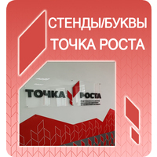 | 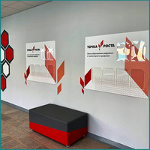 | Общество с ограниченной ответственностью «Адвентер» 188802, ЛО, г.Выборг, ул. Данилова, д.15 корп.1, оф.248 Тел. 8 800 550 13 14 эл.почта: info@adventer.su Сайт: www.adventer.su ИНН: 4704097388 КПП: 470401001 ОГРН: 1154704001264 ОКПО: 23384032 ОКАТО: 41417000000 ОКВЭД: 46.49, 73.11 ОКОГУ: 4210014 ОКТМО: 41615101001 Расчетный счет: 40702810555390000762 Кор. счет: 30101810500000000653 БИК: 044030653 Банк: Северо-Западный банк ПАО Сбербанк г. Санкт-Петербург Упрощенная система налогообложения – без НДС.
Стенды, буквы "Точка роста" | СТЕНДЫ ДЛЯ ЦЕНТРА "ТОЧКА РОСТА"

Стенды, буквы "Точка роста"
<= НА ГЛАВНУЮ |  | Стенды, буквы "Точка роста"
Подсказка: для того чтобы открыть позицию на сайте нажмите на наименование/фото товара
Стенды, буквы "Точка роста"
№ | Фото | Наименование | Артикул | Описание | Цена
2 |  | Объемные буквы "Точка роста" | 178458588 | Логотип для размещения на стене кабинета. Непосредственно в кабинетах размещается логотип без дополнительных надписей. При выборе места расположения учитывайте планировку помещения: оптимально, чтобы логотип находился напротив входа или непосредственно в зоне видимости входящего. Логотип располагается в верхней трети стены, не допускайте его перекрывания предметами интерьера (например, шкафами). Не допускается размещать логотип на фоне из фирменного паттерна или цветном/неоднородном фоне. Логотип для размещения на стене может быть выполнен: - на пластике ПВХ 3 мм (цветной пластик, на оборотной стороне двухсторонний скотч); - на пластике ПВХ 5 мм (цветной пластик, на оборотной стороне двухсторонний скотч); - на пластике ПВХ 10 мм (цветной пластик, на оборотной стороне двухсторонний скотч); - на самоклеющейся плёнке (вырезанная на плоттере пленка, сверху накатана монтажная пленка для удобства монтажа). Вы можете указать свой размер вывески и букв и обратиться за расчетом к менеджеру. | 1990 ₽
3 | 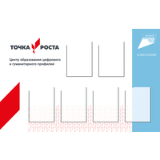 | Стенд ТОЧКА РОСТА с логотипом Национального проекта ОБРАЗОВАНИЕ и 6-ю карманами | 178463130 | Стенд для размещения внутри помещения "Точка роста" с логотипом Национального проекта «Образование». 6 карманов А4 вертикальной ориентации. | 5790 ₽
4 | 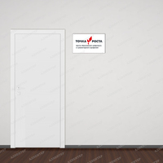 | Табличка на входе в помещение "Точка роста" | 178464903 | Табличка на входе в помещение. Табличка помещается непосредственно на двери помещения или на стене рядом с ней. Длина стандартной таблички 250 мм, макет может быть пропорционально масштабирован в разумных пределах в зависимости от особенностей конкретного помещения. с полноцветной печатью и матовой защитной ламинацией. | 100 ₽
5 | 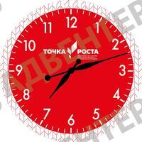 | Часы "Точка роста" | 187805976 | Часы "Точка роста" из ПВХ пластика 5мм с усилинным механизмом. Отлично впишутся в интерьер Центра "Точка роста" на базе Вашей школы и будут выполнять не только практическую, но и эстетическую задачу. Часы работают от батареек. Диаметр: 400 мм, 500мм | 2450 ₽
6 | 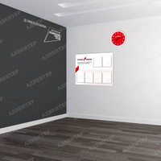 | Стенд "Точка роста" с 6-ю карманами | 191878552 | Стенд для размещения внутри помещения "Точка роста" с шестью карманами А4. Размер стенда — 1000х900 мм Основание — пластик ПВХ 3 мм с полноцветной печатью и матовой защитной ламинацией. 6 карманов вертикальной ориентации. | 4140 ₽
7 | 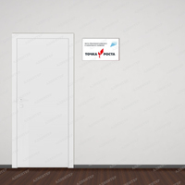 | Табличка на входе в помещение ТОЧКА РОСТА с логотипом Национального проекта ОБРАЗОВАНИЕ | 191900419 | Табличка на входе в помещение с логотипом Национального проекта «Образование». Табличка помещается непосредственно на двери помещения или на стене рядом с ней. Длина стандартной таблички 250 мм, макет может быть пропорционально масштабирован в разумных пределах в зависимости от особенностей конкретного помещения. | 100 ₽
8 | 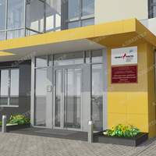 | Вывеска на фасад "Точка роста" с логотипом НП «Образование» и с объемными буквами | 191900767 | Вывеска на фасад "Точка роста" с логотипом Национального проекта «Образование» Вывески изготавливаются по общему шаблону включающему название населенного пункта и образовательного учреждения. Табличка может быть разных размеров по запросу (за расчетом обращайтесь к менеджерам) | 1320 ₽
9 |  | Объёмный фирменный знак национального проекта «Образование» | 191901605 | Фирменный знак национального проекта «Образование» для размещения на стене кабинета. Логотип для размещения на стене может быть выполнен: - на пластике ПВХ 3 мм; - на пластике ПВХ 5 мм; - на пластике ПВХ 10 мм; - на самоклеющейся плёнке. Так же вы можете заказать фирменный знак другого цвета. С полноцветной печатью и матовой защитной ламинацией. | 670 ₽
10 | 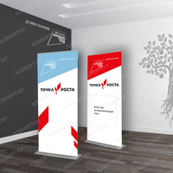 | Роллап "Точка роста" | 195290602 | Роллерный стенд, изготовлен из алюминия. Имеет верхний защелкивающийся клик-профиль. Постер выполнен из полипропиленовой бумаги и хранится в основании и растягивается по принципу "Экран вверх". Матерчатый чехол - в подарок! Рекламное поле: 85 х 200 см. Наименование учреждения и цвет выполняется индивидуально для каждого заказа и согласовывается с менеджером. | 4500 ₽
11 | 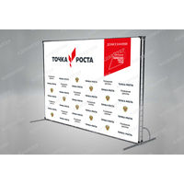 | Пресс-волл (Press-Wall) | 195293195 | Пресс-воллы на мероприятиях применяются в качестве информационных фонов. Фон - баннер c люверсами, разрешение печати 1440 dpi. 3*2 метра. При покупке Пресс-волла вы можете приобрести: - только баннерное полотно 3*2 метра, - толко каркас легкий, выполненный из одной хромированной трубы, - только каркас усиленный , выполненый из двойной трубы, что обеспечит его хорошую устойчивость и долговечность (на фото) - баннерное полотно и соответсвующий каркас. Каркас хромированный металлический, разборный. Пресс-волл может быть исполнен в других размерах и с другим рисунком. За расчетом и сменой дизайна обращайтесь к менеджеру. ВНИМАНИЕ! Фото представлены для примера и могут отличатся от оригинала. Подробности уточняйте у менеджера. | 4200 ₽
12 | 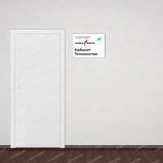 | Табличка ТОЧКА РОСТА на дверь с названием кабинета | 197708108 | Табличка помещается непосредственно на двери помещения или на стене рядом с ней. Макет может быть пропорционально масштабирован в разумных пределах в зависимости от особенностей конкретного помещения. Есть возможность дополнить табличку листом из пробки или магнитно-маркерной доской, на которых можно аккуратно размещать информацию (с обратной стороны пробки и м-м доски клейкая лента с помощью которой вы легко приклеите поверхность на стену) см. сопутствующие товары. | 410 ₽
13 | 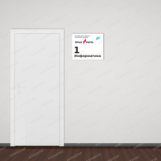 | Табличка "Точка роста" на дверь с названием и номером кабинета | 197712593 | Табличка помещается непосредственно на двери помещения или на стене рядом с ней. Макет может быть пропорционально масштабирован в разумных пределах в зависимости от особенностей конкретного помещения. Есть возможность дополнить табличку листом из пробки или магнитно-маркерной доской, на которых можно аккуратно размещать информацию (с обратной стороны пробки и м-м доски клейкая лента с помощью которой вы легко приклеите поверхность на стену) см. сопутствующие товары. | 440 ₽
14 | 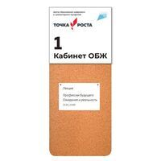 | Лист из пробки для размещения информации под основной табличкой | 197748090 | Пробковая поверхность толщиной 6мм на которой можно аккуратно размещать информацию (с обратной стороны поверхности пластик 3 мм и клейкая лента с помощью которой вы легко приклеите поверхность на стену). Можно заказать другого размера по согласованию с менеджером. | 1330 ₽
15 | 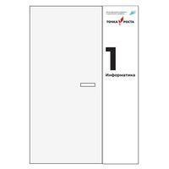 | Магнитно-маркерная поверхность с логотипом ТОЧКА РОСТА | 197750324 | Магнитно-маркерная поверхность может размещаться возле двери. Она может служить как и табличкой так и дополнительным информационным полем на котором можно писать маркером или крепить информацию с помощью магнитов. Поверхность приклеивается непосредственно к стене (с обратной стороны клейкая основа). Дизайн по согласованию с менеджером. Размер можно изменить по согласованию с менеджером. | 6030 ₽
16 | 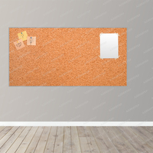 | Пробковый стенд для заметок и информации | 320023611 | Мы сами занимается производством стендов. В наш штат входит команда профессиональных дизайнеров и мастеров производства, потому по желанию заказчика возможно: изменить размер и форму стенда; сменить алюминиевый профиль на пластиковый или убрать его вообще. | 12800 ₽
17 | 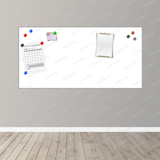 | Магнитно-маркерный стенд для заметок и информации | 320038689 | Мы сами занимается производством стендов. В наш штат входит команда профессиональных дизайнеров и мастеров производства, потому по желанию заказчика возможно: изменить размер и форму стенда; сменить алюминиевый профиль на пластиковый или убрать его вообще. | 16700 ₽
18 |  | Магнитно-маркерный стенд ОСНОВА 2160 | 343259320 | Универсальный магнитно-маркерный стенд. Идеально подходит для использования в качестве пространства для заметок и записей на рабочем месте. Укомплектовав магнитно-маркерный стенд Тематическими виниловыми элементами, Вы получите замечальный образовательный материал для детей дошкольного возраста. В нашем каталоге большой выбор элементов на разные темы. Мы сами занимается производством стендов. В наш штат входит команда профессиональных дизайнеров и мастеров производства, потому по желанию заказчика возможно: изменить размер и форму стенда; сменить алюминиевый профиль на пластиковый или убрать его вообще. | 5840 ₽
19 | 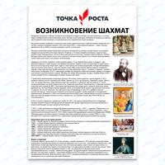 | Стенд ТОЧКА РОСТА ВОЗНИКНОВЕНИЕ ШАХМАТ 2308 | 351049609 | СТЕНДЫ ДЛЯ ОСНАЩЕНИЯ ШАХМАТНОЙ ЗОНЫ В ЦЕНТРАХ ТОЧКА РОСТА. Познавательный стенд о возникновении шахмат.Когда была сыграна первая шахматная партия по переписки? Откуда о шахматах узнали на Руси? Как шахматы назывались в разных странах? Всё это, и не только, учащиеся образовательных центров Точка Роста узнают из наших стендов. | 2840 ₽
20 | 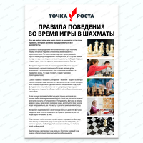 | Стенд ТОЧКА РОСТА ПРАВИЛА ПОВЕДЕНИЯ ВО ВРЕМЯ ИГРЫ В ШАХМАТЫ 2309 | 351055439 | СТЕНДЫ ДЛЯ ОСНАЩЕНИЯ ШАХМАТНОЙ ЗОНЫ В ЦЕНТРАХ ТОЧКА РОСТА. Познавательный стенд о правилах поведения во время игры в шахматы.Что означает правило "Взялся-ходи"? Можно ли поболтать с противником во время партии? А вести запись ходов прямо во время партии? Эти и другие знания учащиеся образовательных стендов Точка Роста получат из наших стендов. | 2840 ₽
21 | 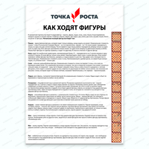 | Стенд ТОЧКА РОСТА КАК ХОДЯИ ФИГУРЫ 2310 | 351066754 | СТЕНДЫ ДЛЯ ОСНАЩЕНИЯ ШАХМАТНОЙ ЗОНЫ В ЦЕНТРАХ ТОЧКА РОСТА. Познавательный стенд о шахматных фигурах.Что такое ПАТ и какая фигура ходит буквой "Г"? Какая фигура считается самой сильной, а какая принесёт меньше всего очков? Эти и другие знания учащиеся образовательных стендов Точка Роста получат из наших стендов. | 2840 ₽
22 | 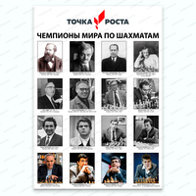 | Стенд ТОЧКА РОСТА ЧЕМПИОНЫ МИРА ПО ШАХМАТАМ 2311 | 351068867 | СТЕНДЫ ДЛЯ ОСНАЩЕНИЯ ШАХМАТНОЙ ЗОНЫ В ЦЕНТРАХ ТОЧКА РОСТА. | 2840 ₽

СТЕНДЫ ДЛЯ ЦЕНТРА "ТОЧКА РОСТА"
<= НА ГЛАВНУЮ |  | СТЕНДЫ ДЛЯ ЦЕНТРА "ТОЧКА РОСТА"
Подсказка: для того чтобы открыть позицию на сайте нажмите на наименование/фото товара
СТЕНДЫ ДЛЯ ЦЕНТРА "ТОЧКА РОСТА"
№ | Фото | Наименование | Артикул | Описание | Цена
2 |  | Объемные буквы "Точка роста" | 178458588 | Логотип для размещения на стене кабинета. Непосредственно в кабинетах размещается логотип без дополнительных надписей. При выборе места расположения учитывайте планировку помещения: оптимально, чтобы логотип находился напротив входа или непосредственно в зоне видимости входящего. Логотип располагается в верхней трети стены, не допускайте его перекрывания предметами интерьера (например, шкафами). Не допускается размещать логотип на фоне из фирменного паттерна или цветном/неоднородном фоне. Логотип для размещения на стене может быть выполнен: - на пластике ПВХ 3 мм (цветной пластик, на оборотной стороне двухсторонний скотч); - на пластике ПВХ 5 мм (цветной пластик, на оборотной стороне двухсторонний скотч); - на пластике ПВХ 10 мм (цветной пластик, на оборотной стороне двухсторонний скотч); - на самоклеющейся плёнке (вырезанная на плоттере пленка, сверху накатана монтажная пленка для удобства монтажа). Вы можете указать свой размер вывески и букв и обратиться за расчетом к менеджеру. | 1990 ₽
3 |  | Стенд ТОЧКА РОСТА с логотипом Национального проекта ОБРАЗОВАНИЕ и 6-ю карманами | 178463130 | Стенд для размещения внутри помещения "Точка роста" с логотипом Национального проекта «Образование». 6 карманов А4 вертикальной ориентации. | 5790 ₽
4 |  | Табличка на входе в помещение "Точка роста" | 178464903 | Табличка на входе в помещение. Табличка помещается непосредственно на двери помещения или на стене рядом с ней. Длина стандартной таблички 250 мм, макет может быть пропорционально масштабирован в разумных пределах в зависимости от особенностей конкретного помещения. с полноцветной печатью и матовой защитной ламинацией. | 100 ₽
5 |  | Стенд "Точка роста" с 6-ю карманами | 191878552 | Стенд для размещения внутри помещения "Точка роста" с шестью карманами А4. Размер стенда — 1000х900 мм Основание — пластик ПВХ 3 мм с полноцветной печатью и матовой защитной ламинацией. 6 карманов вертикальной ориентации. | 4140 ₽
6 |  | Табличка на входе в помещение ТОЧКА РОСТА с логотипом Национального проекта ОБРАЗОВАНИЕ | 191900419 | Табличка на входе в помещение с логотипом Национального проекта «Образование». Табличка помещается непосредственно на двери помещения или на стене рядом с ней. Длина стандартной таблички 250 мм, макет может быть пропорционально масштабирован в разумных пределах в зависимости от особенностей конкретного помещения. | 100 ₽
7 |  | Вывеска на фасад "Точка роста" с логотипом НП «Образование» и с объемными буквами | 191900767 | Вывеска на фасад "Точка роста" с логотипом Национального проекта «Образование» Вывески изготавливаются по общему шаблону включающему название населенного пункта и образовательного учреждения. Табличка может быть разных размеров по запросу (за расчетом обращайтесь к менеджерам) | 1320 ₽
8 |  | Объёмный фирменный знак национального проекта «Образование» | 191901605 | Фирменный знак национального проекта «Образование» для размещения на стене кабинета. Логотип для размещения на стене может быть выполнен: - на пластике ПВХ 3 мм; - на пластике ПВХ 5 мм; - на пластике ПВХ 10 мм; - на самоклеющейся плёнке. Так же вы можете заказать фирменный знак другого цвета. С полноцветной печатью и матовой защитной ламинацией. | 670 ₽
9 |  | Роллап "Точка роста" | 195290602 | Роллерный стенд, изготовлен из алюминия. Имеет верхний защелкивающийся клик-профиль. Постер выполнен из полипропиленовой бумаги и хранится в основании и растягивается по принципу "Экран вверх". Матерчатый чехол - в подарок! Рекламное поле: 85 х 200 см. Наименование учреждения и цвет выполняется индивидуально для каждого заказа и согласовывается с менеджером. | 4500 ₽
10 |  | Пресс-волл (Press-Wall) | 195293195 | Пресс-воллы на мероприятиях применяются в качестве информационных фонов. Фон - баннер c люверсами, разрешение печати 1440 dpi. 3*2 метра. При покупке Пресс-волла вы можете приобрести: - только баннерное полотно 3*2 метра, - толко каркас легкий, выполненный из одной хромированной трубы, - только каркас усиленный , выполненый из двойной трубы, что обеспечит его хорошую устойчивость и долговечность (на фото) - баннерное полотно и соответсвующий каркас. Каркас хромированный металлический, разборный. Пресс-волл может быть исполнен в других размерах и с другим рисунком. За расчетом и сменой дизайна обращайтесь к менеджеру. ВНИМАНИЕ! Фото представлены для примера и могут отличатся от оригинала. Подробности уточняйте у менеджера. | 4200 ₽
11 | 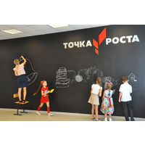 | Черные меловые самоклеящиеся обои для рисования мелками | 228410208 | В 2021 году меловые обои рекомендованы для оформления центров "Точка роста". Черная меловая пленка для рисования мелками, каменным мелом и меловыми маркерами (аналог меловой доски). Надписи и рисунки легко стираются влажной тряпочкой. Пленка легко клеится на ровную не сыпучую поверхность, имеет долгий срок службы, устойчива к грязи и воде, легко очищается. Ширина пленки 120 см Толщина 240 мкр. (утолщенная) Цена указана за 1 погонный метр | 1190 ₽
12 | 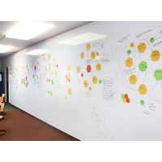 | Белая глянцевая магнитно-маркерная пленка | 228419151 | Рекомендованный товар для оформления центров "Точка Роста" в 2021 году! Белая глянцевая магнитная пленка для рисования маркерами. На пленке можно писать и рисовать обычными маркерами на водной основе. Надписи и рисунки легко стираются сухой губкой. Ширина рулона позволит создать поверхность для рисования без стыков! Пленка имеет долгий срок службы, устойчива к грязи и воде, легко очищается. ПЛЕНКА САМОКЛЕЯЩАЯСЯ. Для крепления на поверхность стикеров и других элементов необходимо использовать НЕОДИМОВЫЕ МАГНИТЫ (слой магнитного винила слабо держит обычные магниты). Ширина пленки 1,2м Продается кратно погонному метру Внимательно ознакомьтесь с инструкцией ниже и проверьте, подходит ли ваша поверхность для поклейки пленки. Компания не несет ответственности за возможное образование каких либо деффектов (пузыри и т.п.) при самостоятельной поклейке пленки.Подходящие поверхности: Стекло Металл Гладкие обои Кафель Окрашенные поверхности (не сыпучие) Дерево (гладкое, желательно лакированное) Другие гладкие, ровные и не сыпучие поверхности... Неподходящие поверхности: Неровные и рельефные поверхности Сыпучие поверхности (штукатурка, побелка и т.п.) ! На водоэмульсионную краску необходимо клеить с дополнительным аэрозольным клеем. Перед поклейкой Перед наклеиванием пленки нужно хорошо подготовить оклеиваемую поверхность. Она должна быть чистой, гладкой, без жира и пыли. Если поверхность была окрашена, то рекомендуется предварительно хорошо ошкурить ее, а потом обезжирить, то есть протереть тряпочкой с бензином или растворителем. Подойдет и простая мыльная вода или раствор уксуса. Неровные или растрескавшиеся поверхности выравниваются при помощи шпаклевки и отшлифовываются. Затем их необходимо зачистить и покрыть акриловой грунтовкой — это необходимо для обеспечения максимальной прочности приклейки самоклеящейся пленки. На голый бетон пленка не наклеится. Однако если бетон покрыть масляной краской, она создаст необходимую гладкость. При поклейке и в течение 12-24 | 3190 ₽
13 |  | Лист из пробки для размещения информации под основной табличкой | 197748090 | Пробковая поверхность толщиной 6мм на которой можно аккуратно размещать информацию (с обратной стороны поверхности пластик 3 мм и клейкая лента с помощью которой вы легко приклеите поверхность на стену). Можно заказать другого размера по согласованию с менеджером. | 1330 ₽
14 |  | Магнитно-маркерная поверхность с логотипом ТОЧКА РОСТА | 197750324 | Магнитно-маркерная поверхность может размещаться возле двери. Она может служить как и табличкой так и дополнительным информационным полем на котором можно писать маркером или крепить информацию с помощью магнитов. Поверхность приклеивается непосредственно к стене (с обратной стороны клейкая основа). Дизайн по согласованию с менеджером. Размер можно изменить по согласованию с менеджером. | 6030 ₽
15 | 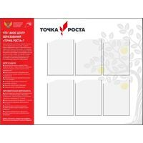 | Стенд "Точка роста 2021" с 6-ю карманами | 229391141 | Стенд для размещения внутри помещения "Точка роста 2021" с шестью карманами А4. В холле школы размещается брендированный информационный стенд. В ячейках может размещаться информация на усмотрение администрации школы о «Точке Роста» данной школы: описание, фотографии, расписание, мероприятия, объявления и пр. | 4960 ₽
16 | 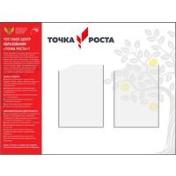 | Стенд ТОЧКА РОСТА с 2-мя карманами А3 | 229391449 | Стенд для размещения внутри помещения "Точка роста 2021" с двумя карманами А3. В холле школы размещается брендированный информационный стенд. В ячейках может размещаться информация на усмотрение администрации школы о «Точке Роста» данной школы: описание, фотографии, расписание, мероприятия, объявления и пр. | 4960 ₽
17 | 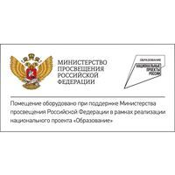 | Табличка со знаком национального проекта ОБРАЗОВАНИЕ и гербом Министерства просвещения РФ | 229392101 | Табличка со знаком национального проекта «Образование» и гербом Министерства просвещения РФ Внутри учебных помещений помимо фирменного знака «Точка Роста» размещается информационная табличка (со знаком национального проекта «Образование» и гербом Министерства просвещения РФ). Табличку лучше всего размещать рядом c информационными досками или входной дверью. | 380 ₽
18 | 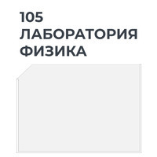 | Навигационная табличка для лабораторий в центрах "Точка роста" | 229402317 | Навигационная табличка для лабораторий в центрах "Точка роста" Табличку следует размещать, аккуратно выровняв с основной навигацией или расположив симметрично ей относительно входной двери.Основная навигация (название или нумерация помещений) выполняется в одной стилистике с существующей школьной навигацией. Возможны другие названия и номера (уточняйте у менеджера) | 550 ₽
19 |  | Навигационная табличка для кабинетов в центрах ТОЧКА РОСТА | 229752922 | Навигационная табличка для кабинетов в центрах "Точка роста" При входе в помещения центра «Точка Роста» размещается навигационная табличка с полноцветным фирменным знаком «Точка Роста» на белом фоне, аккуратно выровняв с дополнительной навигацией или расположив симметрично ей относительно входной двери. | 300 ₽
20 | 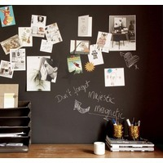 | Черная магнитно-меловая самоклеящиеся пленка для рисования мелками и крепления магнитов | 248060399 | В 2021 году меловые обои рекомендованы для оформления центров "Точка роста". Черная магнитно-меловая пленка для рисования мелками, каменным мелом и меловыми маркерами (аналог магнитно-меловой доски). Надписи и рисунки легко стираются влажной тряпочкой. А так же можно магнитами прикрепить фото или бумагу. Пленка легко клеится на ровную не сыпучую поверхность, имеет долгий срок службы, устойчива к грязи и воде, легко очищается. Ширина пленки 120 см Цена указана за 1 погонный метр | 3790 ₽
21 |  | Пробковый стенд для заметок и информации | 320023611 | Мы сами занимается производством стендов. В наш штат входит команда профессиональных дизайнеров и мастеров производства, потому по желанию заказчика возможно: изменить размер и форму стенда; сменить алюминиевый профиль на пластиковый или убрать его вообще. | 12800 ₽
22 |  | Магнитно-маркерный стенд для заметок и информации | 320038689 | Мы сами занимается производством стендов. В наш штат входит команда профессиональных дизайнеров и мастеров производства, потому по желанию заказчика возможно: изменить размер и форму стенда; сменить алюминиевый профиль на пластиковый или убрать его вообще. | 16700 ₽
23 |  | Стенд ТОЧКА РОСТА ВОЗНИКНОВЕНИЕ ШАХМАТ 2308 | 351049609 | СТЕНДЫ ДЛЯ ОСНАЩЕНИЯ ШАХМАТНОЙ ЗОНЫ В ЦЕНТРАХ ТОЧКА РОСТА. Познавательный стенд о возникновении шахмат.Когда была сыграна первая шахматная партия по переписки? Откуда о шахматах узнали на Руси? Как шахматы назывались в разных странах? Всё это, и не только, учащиеся образовательных центров Точка Роста узнают из наших стендов. | 2840 ₽
24 |  | Стенд ТОЧКА РОСТА ПРАВИЛА ПОВЕДЕНИЯ ВО ВРЕМЯ ИГРЫ В ШАХМАТЫ 2309 | 351055439 | СТЕНДЫ ДЛЯ ОСНАЩЕНИЯ ШАХМАТНОЙ ЗОНЫ В ЦЕНТРАХ ТОЧКА РОСТА. Познавательный стенд о правилах поведения во время игры в шахматы.Что означает правило "Взялся-ходи"? Можно ли поболтать с противником во время партии? А вести запись ходов прямо во время партии? Эти и другие знания учащиеся образовательных стендов Точка Роста получат из наших стендов. | 2840 ₽
25 |  | Стенд ТОЧКА РОСТА КАК ХОДЯИ ФИГУРЫ 2310 | 351066754 | СТЕНДЫ ДЛЯ ОСНАЩЕНИЯ ШАХМАТНОЙ ЗОНЫ В ЦЕНТРАХ ТОЧКА РОСТА. Познавательный стенд о шахматных фигурах.Что такое ПАТ и какая фигура ходит буквой "Г"? Какая фигура считается самой сильной, а какая принесёт меньше всего очков? Эти и другие знания учащиеся образовательных стендов Точка Роста получат из наших стендов. | 2840 ₽
26 |  | Стенд ТОЧКА РОСТА ЧЕМПИОНЫ МИРА ПО ШАХМАТАМ 2311 | 351068867 | СТЕНДЫ ДЛЯ ОСНАЩЕНИЯ ШАХМАТНОЙ ЗОНЫ В ЦЕНТРАХ ТОЧКА РОСТА. | 2840 ₽

